Hoja 1
Nombre emisora | Frecuencia operación | Ancho de banda señal recibida | señal L+R (SI/NO) | Pilot (SI/NO) | Señal L-R (SI/NO) | señal RBDS (SI/NO) | Emisora registrada | Imagen de evidencia
LA FM | 99.7MHHz | 132kHz | SI | SI | SI | NO | COMERCIAL | 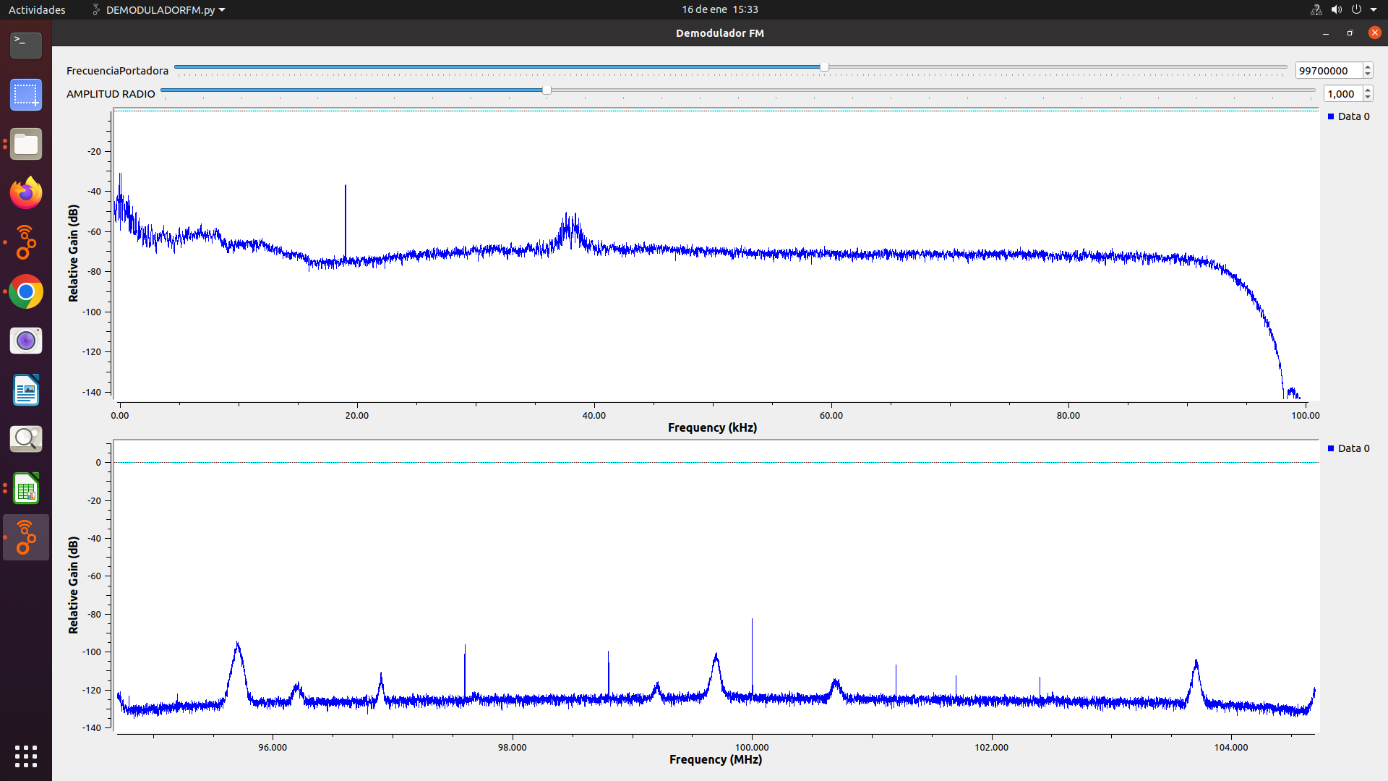
LA MEGA ESTÉREO | 102.5MHz | - | NO | NO | NO | NO | COMERCIAL | 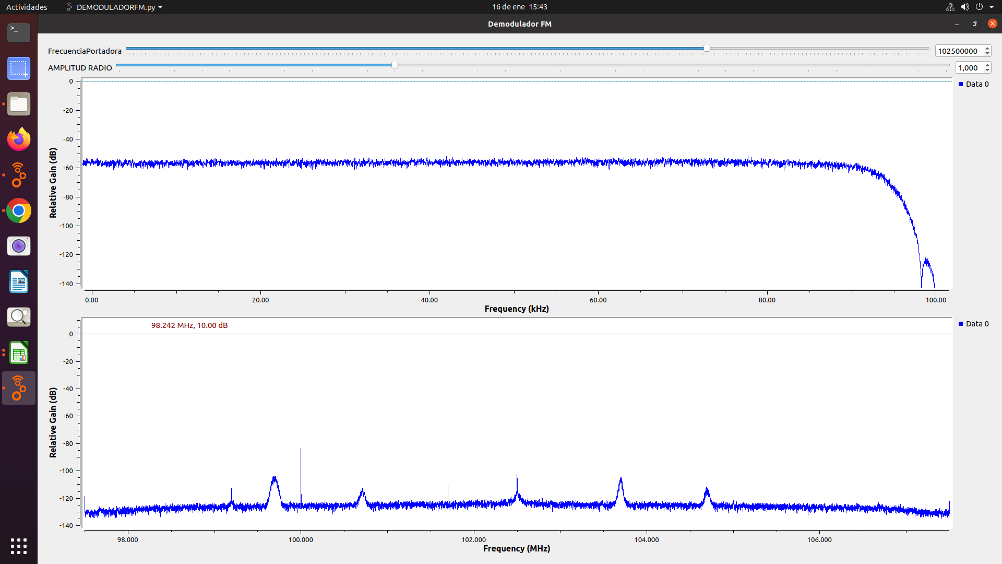
TROPICANA | 95.7 MHz | 182kHz | SI | SI | SI | SI | COMERCIAL | 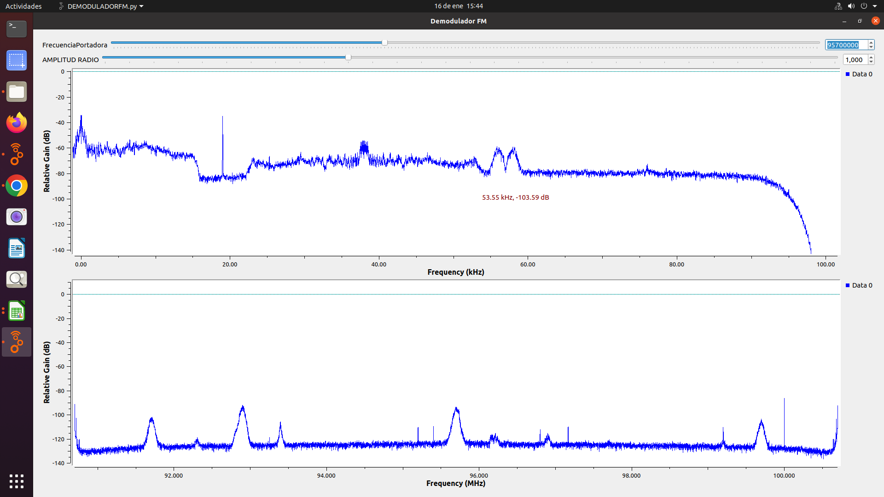
W RADIO | 90.7 MHz | 138kHz | SI | SI | NO | SI | COMERCIAL | 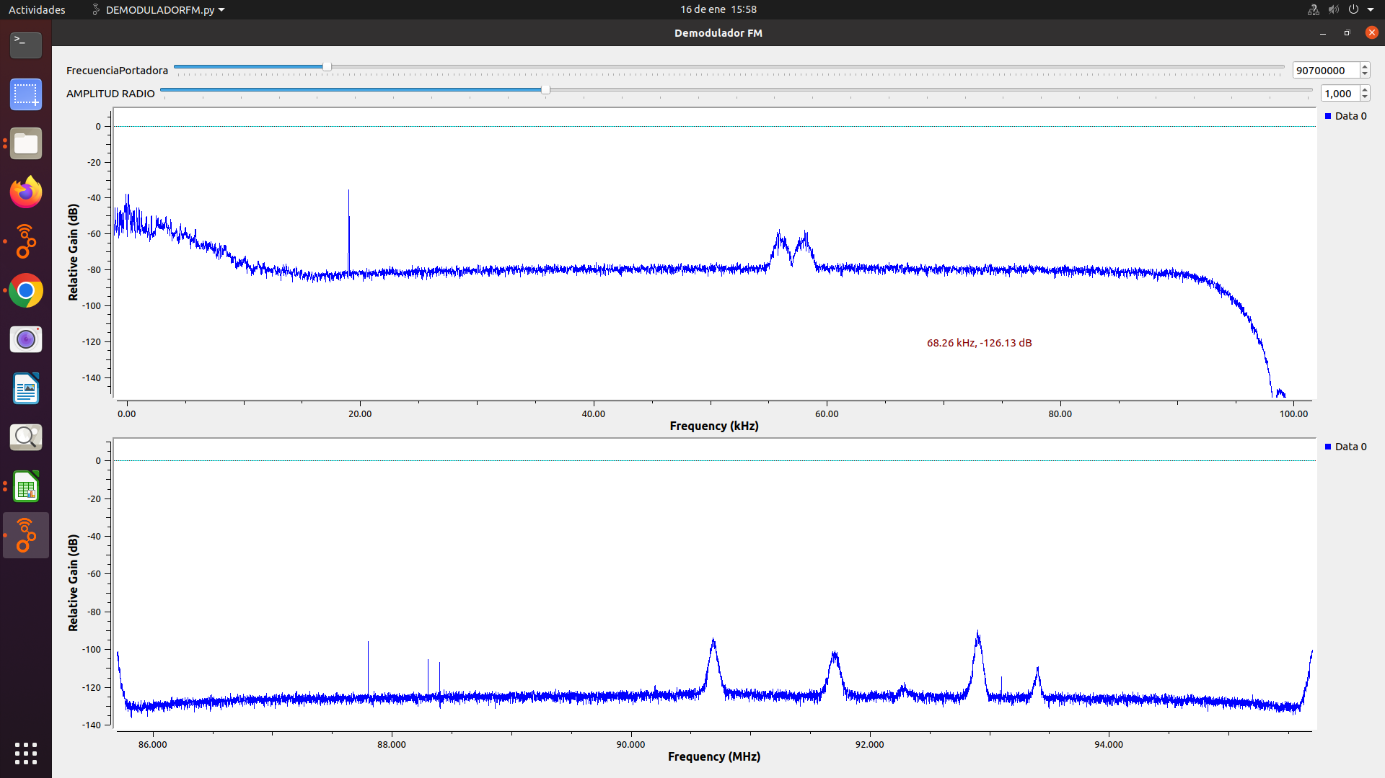
EMISORA COMUNITARIA LA BRUJULA | 93.4 MHz | 108kHz | SI | NO | NO | NO | COMUNITARIA | 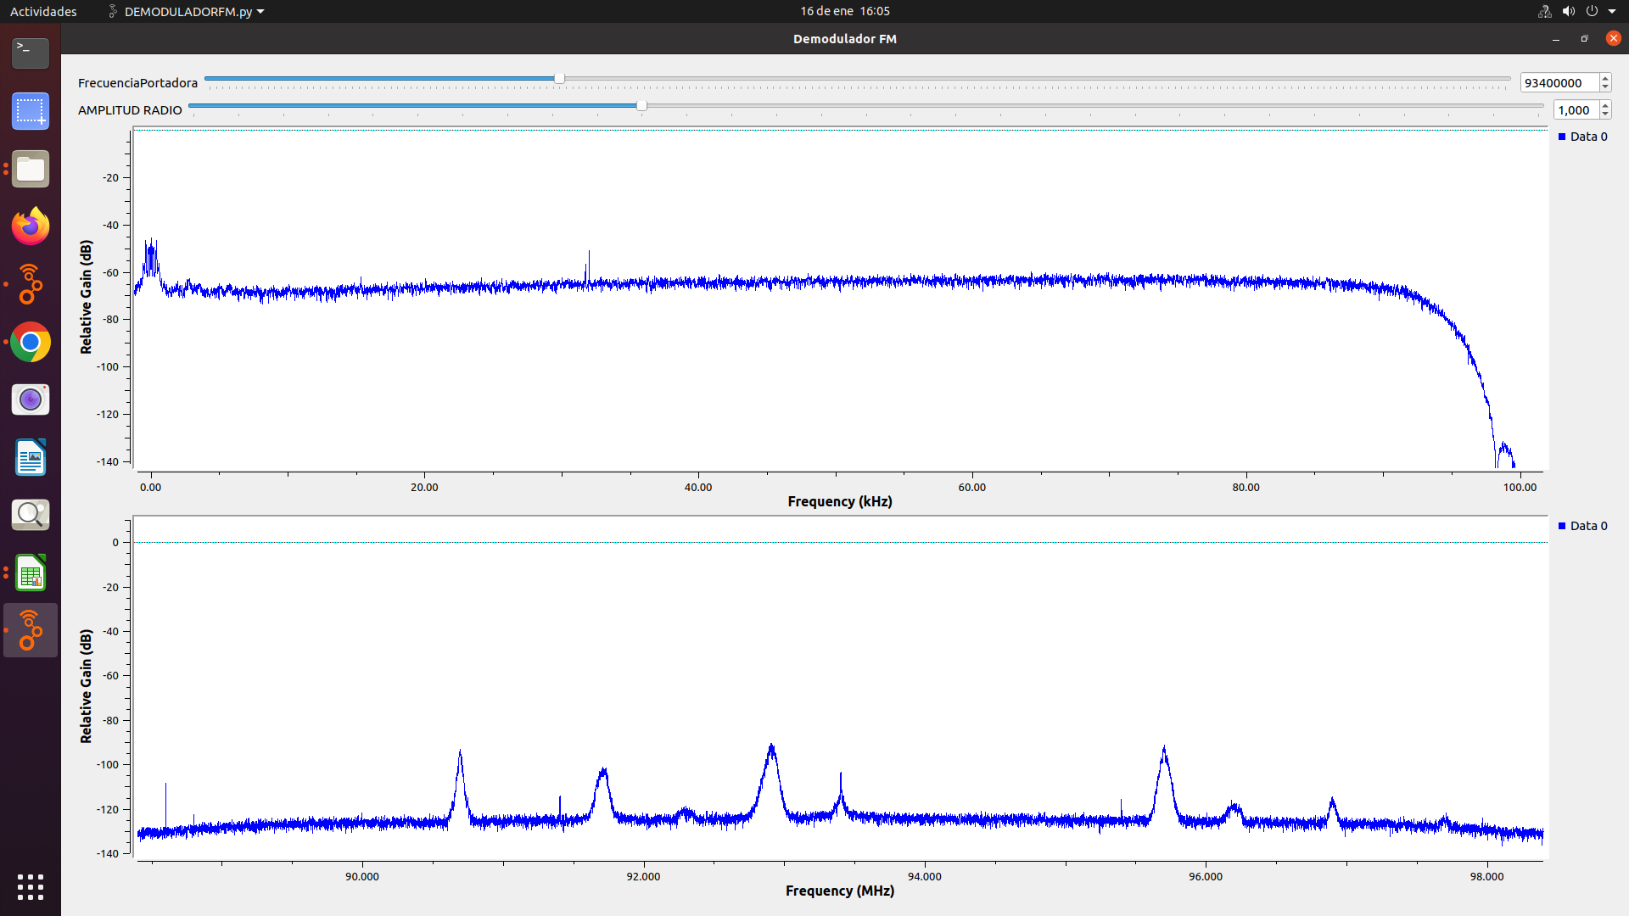
EMISORA DE COMUNITARIA EN BUCARAMANGA | 105.1 MHz | - | NO | NO | NO | NO | COMUNITARIA | 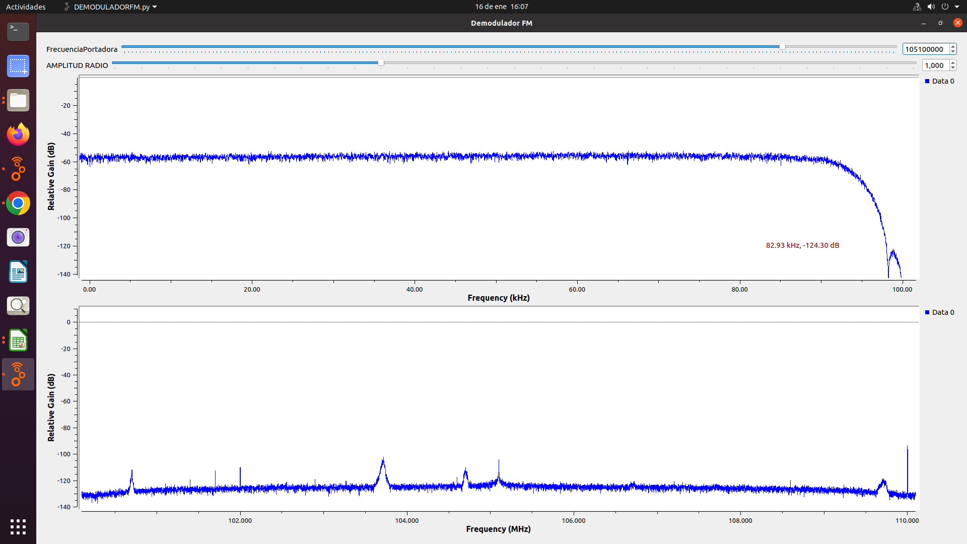
COLOMBIA ESTEREO | 92.9 MHz | 206kHz | SI | SI | NO | NO | INTERES PUBLICO | 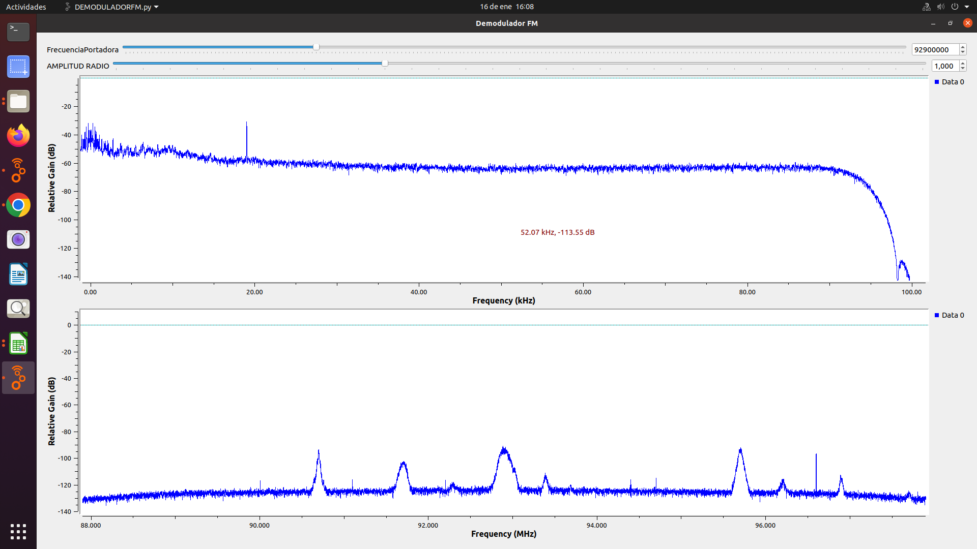
SANTO TOMAS ESTEREO | 96.2 MHz | 144kHz | SI | SI | NO | NO | INTERES PUBLICO | 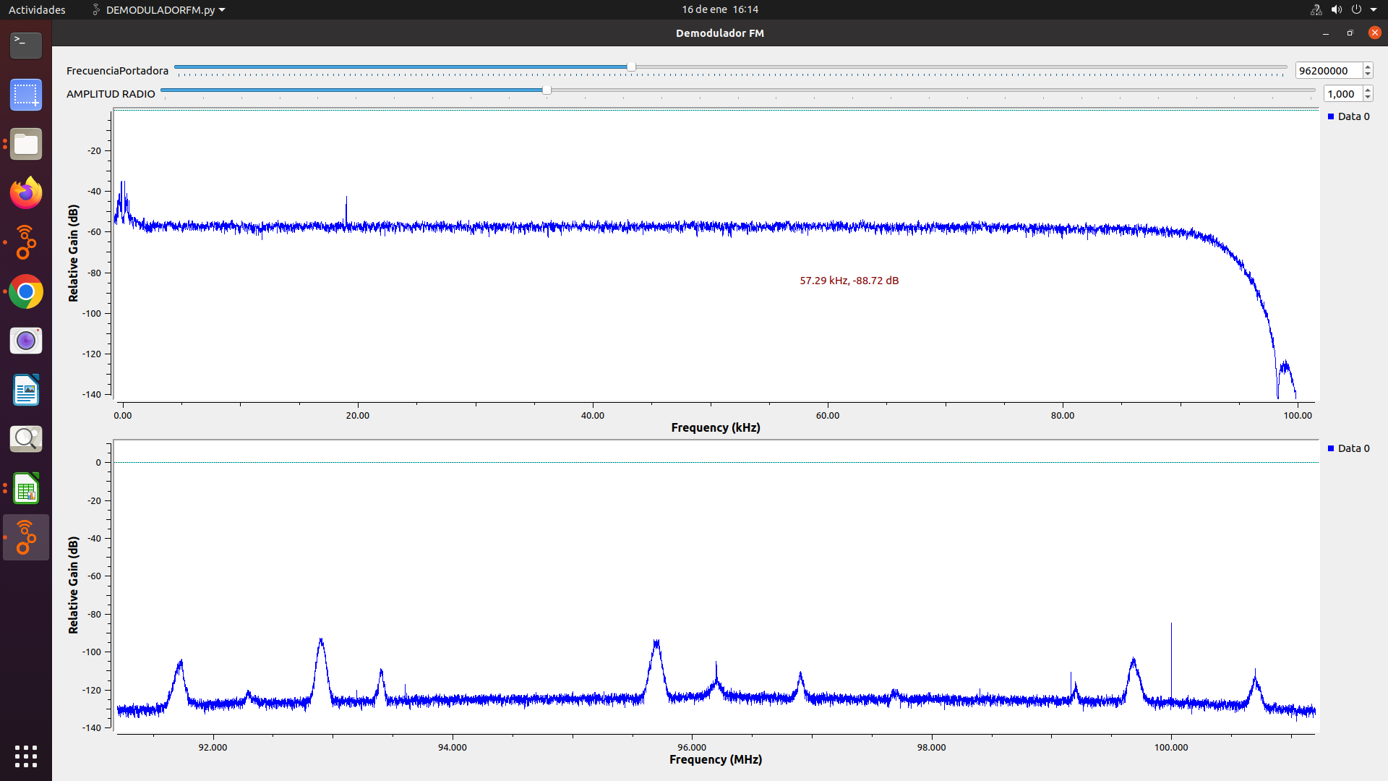
UTS - TU RADIO STEREO | 101.7 MHz | - | NO | NO | NO | NO | INTERES PUBLICO | 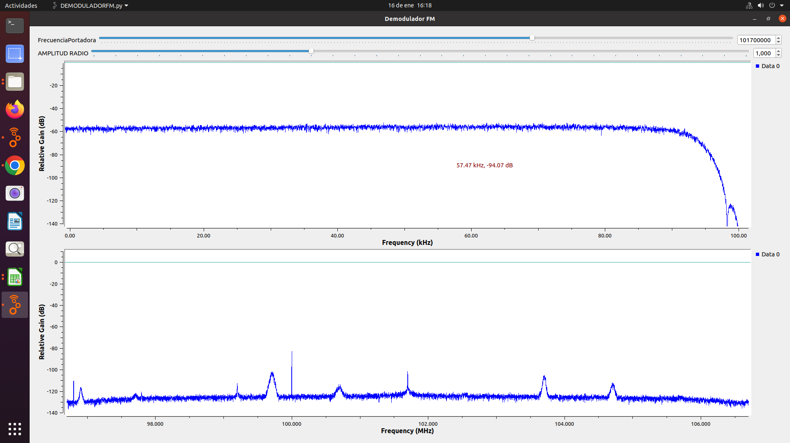
EMISORA DE INTERÉS PÚBLICO EN BUCARAMANGA | 100.7 MHz | 144kHz | SI | SI | NO | NO | INTERES PUBLICO | 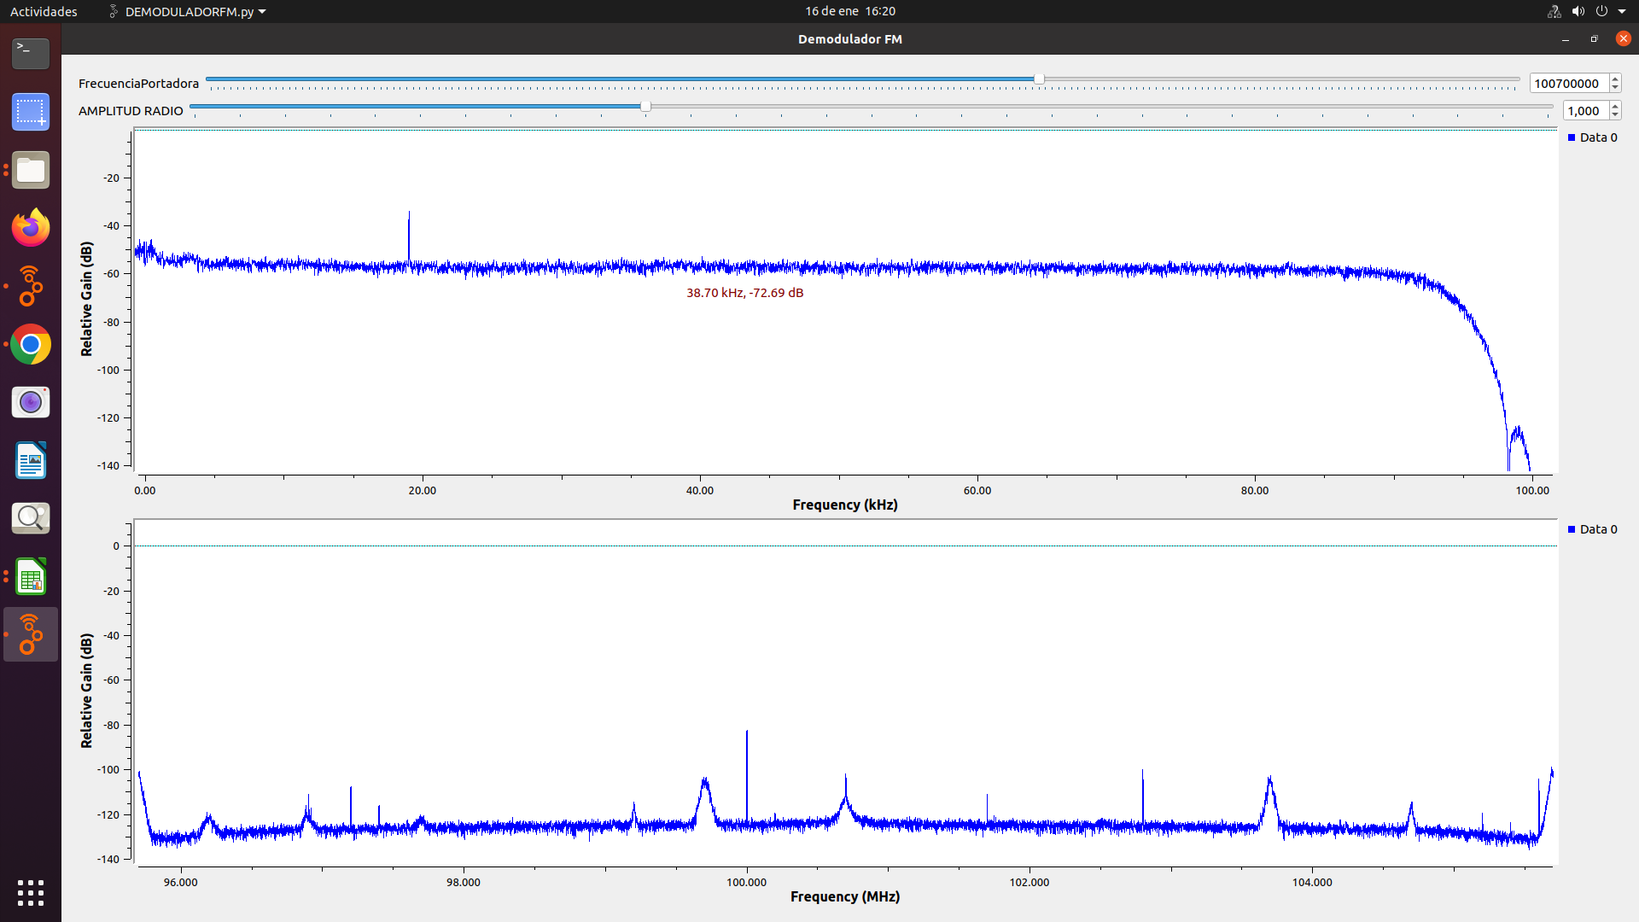
EMISORA DE INTERÉS PÚBLICO EN BUCARAMANGA | 91.7 MHz | 218kHz | SI | SI | SI | NO | INTERES PUBLICO | 